3. 拟采购无损检测试块
无损检测用试块采购清单
序号 | 试块规格型号 | 依据规范 | 单位 | 数量 | 尺寸要求 | 备注
1 | CBⅠ | NB/T 47013.3-2023，第5.3.4章节。 | 个 | 1 | 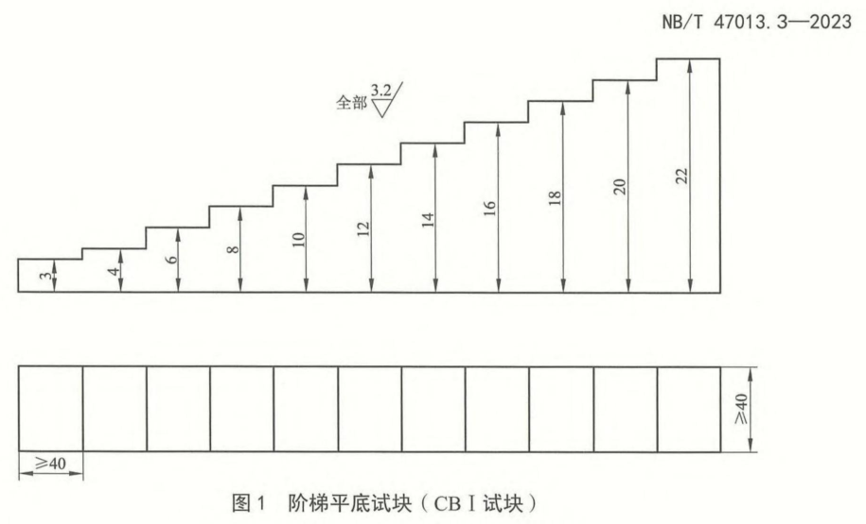 | 具有出厂合格证书、检测报告等。
2 | CBⅡ-1 | NB/T 47013.3-2023，第5.3.4章节。 | 个 | 1 | 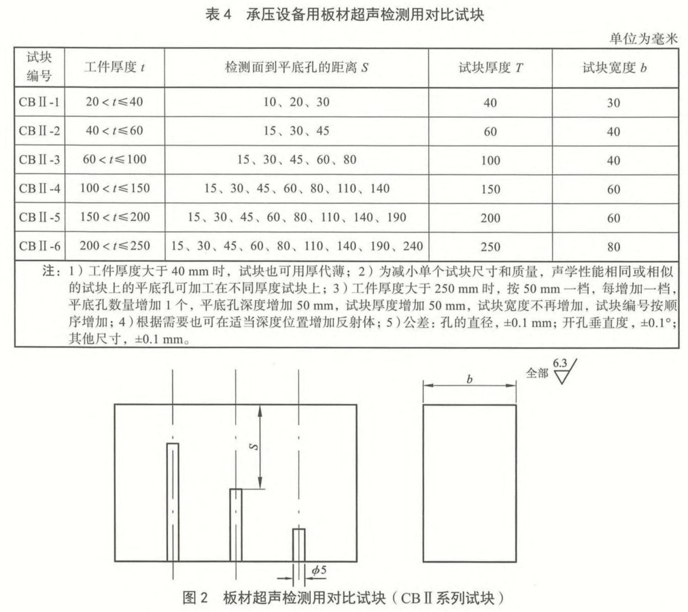 | 具有出厂合格证书、检测报告等。
3 | CBⅡ-2 | NB/T 47013.3-2023，第5.3.4章节。 | 个 | 1
4 | CSK-ⅠA | NB/T 47013.3-2023，第6.3.3章节。 | 个 | 1 | 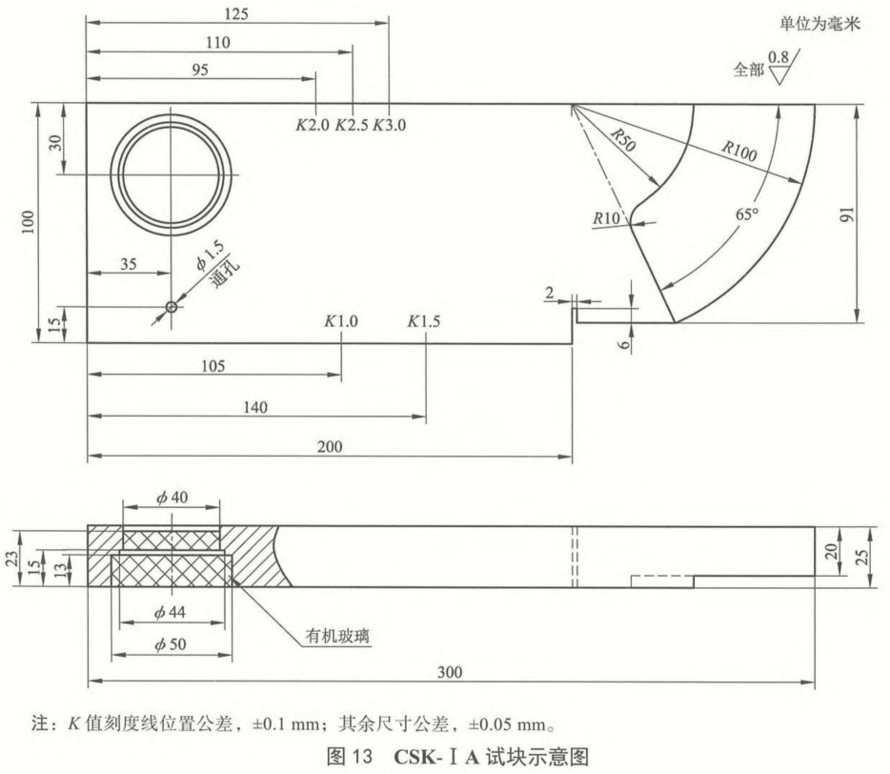 | 具有出厂合格证书、检测报告等。
5 | RB-2 | GB/T 11345、GB/T 23905 | 个 | 1 | 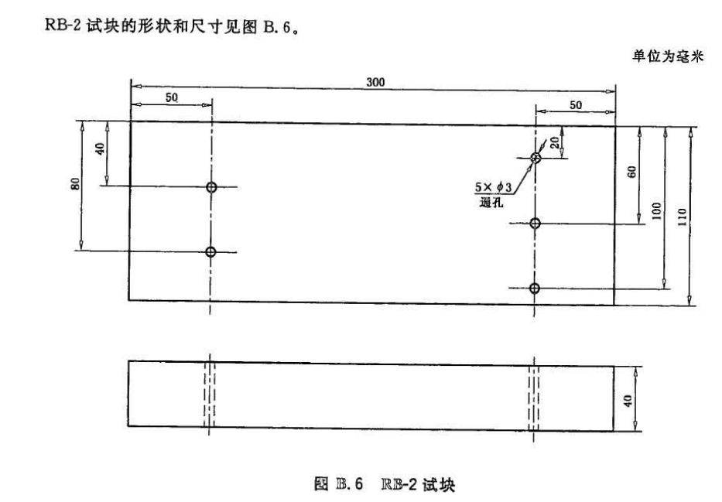 | 具有出厂合格证书、检测报告等。
6 | CSK-ⅡA-1 | NB/T 47013.3-2023，第6.3.3章节。 | 个 | 1 | 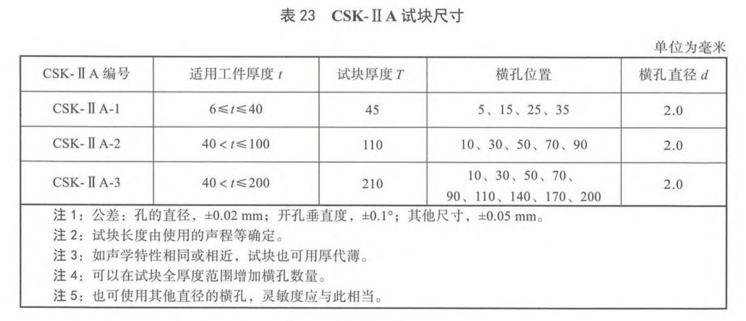 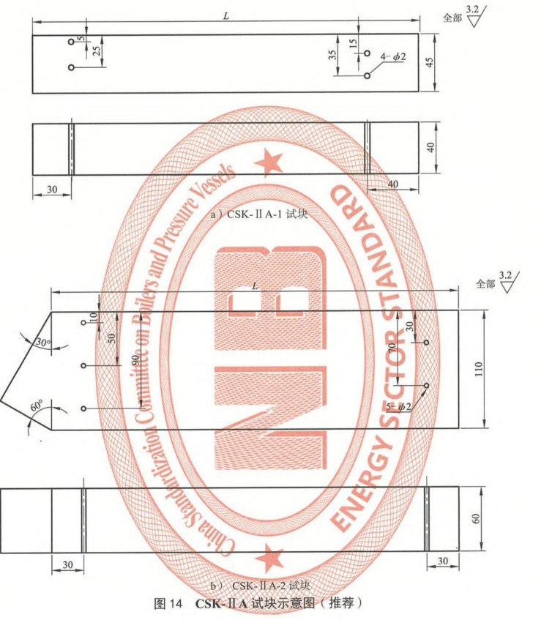 | 具有出厂合格证书、检测报告等。
7 | CSK-ⅡA-2 |  | 个 | 1
8 | SSRB-Ⅰ-1，试块材料为奥氏体不锈钢 | NB/T 47013.3-2023，附录I。 | 个 | 1 | 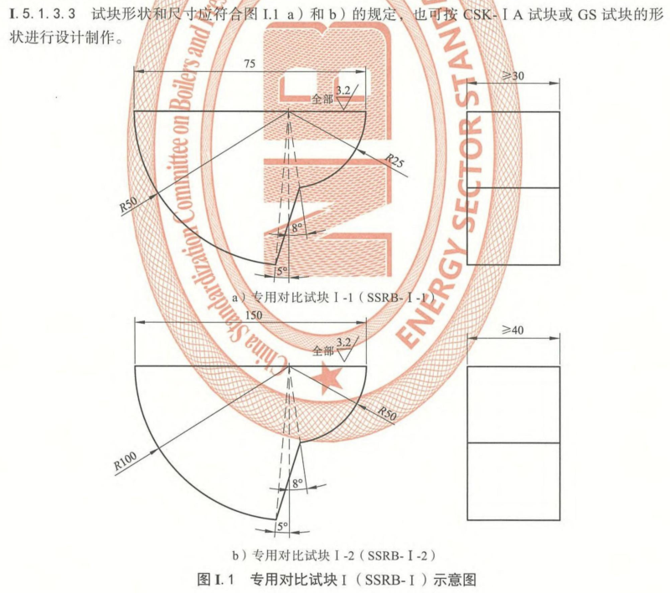 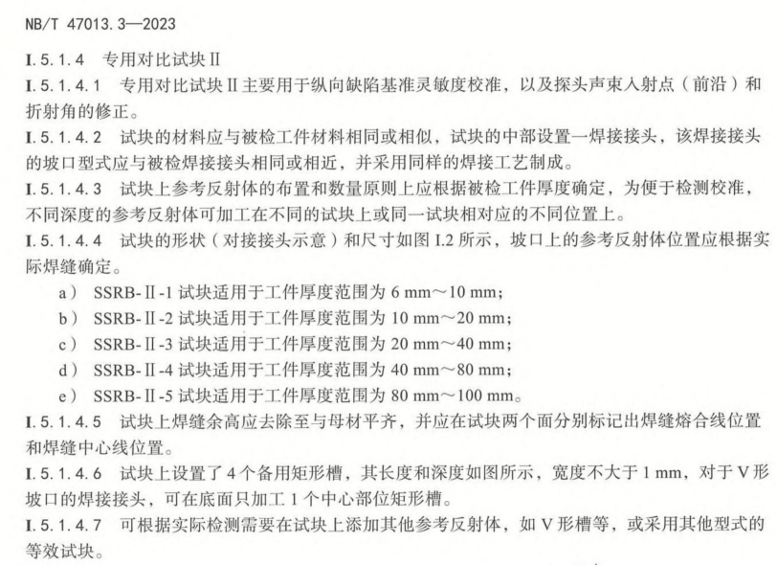 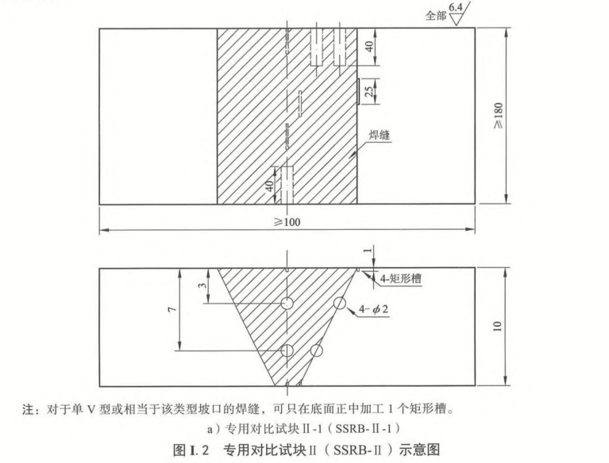 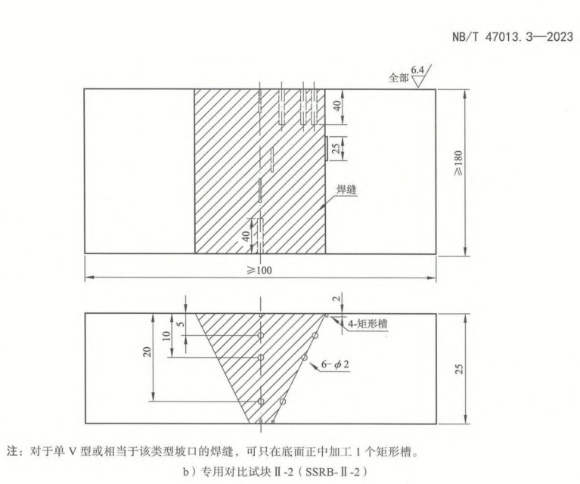 | 具有出厂合格证书、检测报告等。
9 | SSRB-Ⅱ-1，试块材料为奥氏体不锈钢 |  | 个 | 1
10 | SSRB-Ⅱ-2，试块材料为奥氏体不锈钢 |  | 个 | 1
11 | DL-1，4号试块，试块材质为奥氏体不锈钢 | DL/T 820.2-2019，附录G | 个 | 1 | 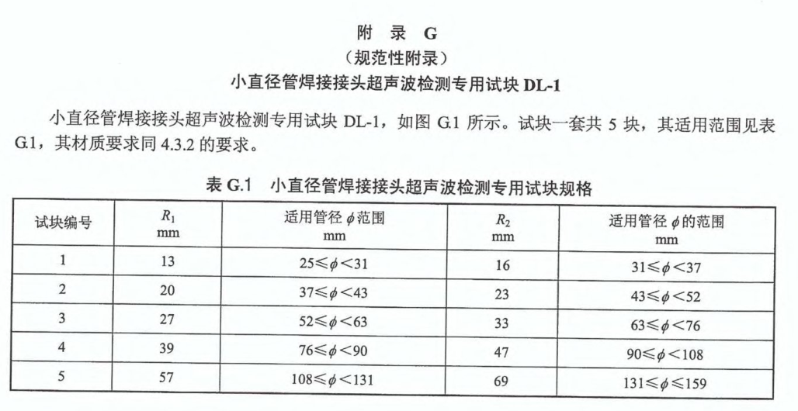 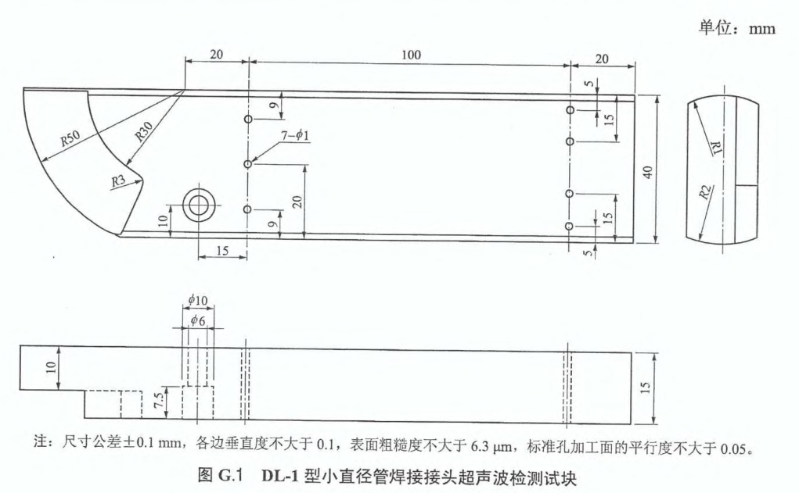 | DL-1-4号试块，具有出厂合格证书、检测报告等。
12 | 磁粉检测用提升力试块，45N | NB/T 47013.4 | 个 | 1 |  | 具有出厂合格证书、检测报告等。
13 | 磁粉检测标准试片 （1）A1型，包括7/50、15/50、30/50、15/100、30/100、60/100。 （2）C型，包括8/50、15/50。 （3）D型，包括7/50、15/50。 （4）M1型，包括7/50、15/50、30/50。 以上规格试片每个规格1个。 | NB/T 47013.4 | 套 | 1 | 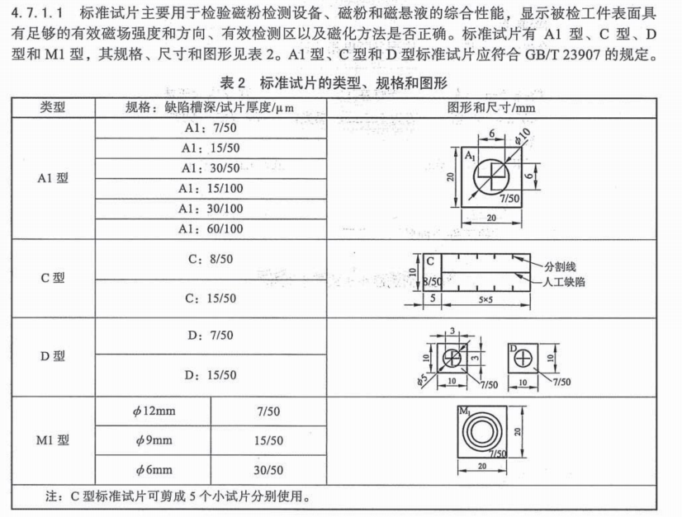 | 具有出厂合格证书、检测报告等。
14 | 渗透检测用镀铬试块（B型试块） | NB/T 47013.5 | 个 | 2 | 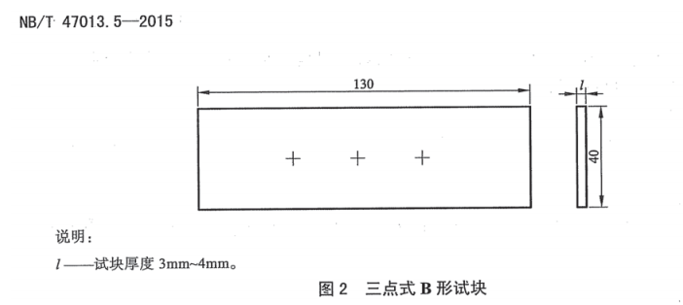 | 购买数量2块，具有出厂合格证书、检测报告等。

